Planilha1 (4)
1 | 2 | 3 | 4 | 5 | 6 | 7 | 8 | 9 | 10 | 11 | 12 | 13 | 14 | 15
Bao está revisando um modelo de IA de diagnóstico quando percebe algo estranho. O conjunto de dados é maior do que deveria ser. Depois de revisar a atividade nas últimas semanas, ele percebe que foram colocados itens extra no conjunto de dados, o que pode ter feito com que o modelo de IA renderizasse diagnósticos incorretos. No entanto, o modelo de IA foi capaz de processar os dados falsos e ainda renderizar diagnósticos precisos e corretos para cada item de dados. Esse é um exemplo de qual das opções a seguir? | Quais das opções a seguir geralmente são consideradas atributos protegidos? Selecione todas as opções aplicáveis. | Qual das funções de negócios a seguir é responsável pelos modelos de IA? Selecione todas as opções aplicáveis. | O primeiro raio-x do gráfico a seguir não mostra nenhuma doença. Um adversário inclui ruído nos dados e, em seguida, envia esses dados através do modelo de IA, o que resulta em um raio-x com a presença de uma doença. Esse é um exemplo de qual dos ataques a seguir? | Qual dos termos a seguir descreve erros sistemáticos que, intencionalmente ou não, geram decisões injustas? | Qual das funções de negócios a seguir é responsável pelo modelo de IA? Selecione todos os que se aplicam. | Lester tem a preocupação de assegurar que todas as pessoas em sua empresa recebam tratamento igualitário. Em qual das áreas a seguir da ética da IA Lester se sentiria mais confortável trabalhando? | Quando você perguntou a ela por que havia tantas comédias românticas em suas recomendações da Netflix, sua avó explicou que a Netflix analisa os filmes que ela assiste e os filmes de que gosta. Ela disse que eles usam essas informações para procurar outros filmes para recomendar. Como ela assiste a muitas comédias românticas, muitas são recomendadas a ela. A qual pilar da ética da IA a Netflix está aderindo nesse exemplo? | Qual das opções a seguir não seria considerada informações pessoais (PI)? | Daniel está tentando ingressar na escola de enfermagem, mas foi rejeitado por todas as escolas em que se inscreveu. Quando examinou os dados dos candidatos dos últimos 10 anos, ele descobriu que, todos os anos, nada menos que 60% eram do sexo feminino e o restante do sexo masculino. Ele também descobriu que, a cada ano, pelo menos 90% dos alunos aceitos eram do sexo feminino. De acordo com esses dados, qual das opções a seguir é verdadeira? | Qual das opções a seguir seria considerada informações pessoais (PI)? | Qual das opções a seguir limita a quantidade de dados pessoais e confidenciais que são coletados e garante que os dados coletados sejam tão granulares quanto necessário? | Qual das opções a seguir inclui um ruído aleatório durante o treinamento do modelo para reduzir o impacto de qualquer indivíduo único nos resultados do modelo e garantir que um indivíduo no conjunto de dados de treinamento não possa ser identificado? | Qual dos modelos a seguir é mais interpretável? | Uma trabalha para uma grande empresa de reservas de viagens. Ela é responsável por divulgar todas as informações relacionadas aos dados que sua empresa usa para construir seu sistema de IA de recomendação de férias. Por qual das opções a seguir Uma é encarregada?
Rubustez | Raça | Cientista de Dados | Evasão | Tendência | Líder de Modelo de IA | Robustez | Transparência | O professor favorito de um aluno | As mulheres são um grupo privilegiado. | O número do ID de um aluno | Ataque adversário | Anonimização do modelo | A | Controle
Fluencia | Idade | Líder de Modelo de IA | Negação de Serviço (DoS) | Parcialidade | Engenheiro de Dados | Explicabilidade | Privacidade | As notas de um aluno | As mulheres são um grupo desprivilegiado. | As notas de um aluno | Privacidade diferencial | Minimização de dados | B | Explicabilidade
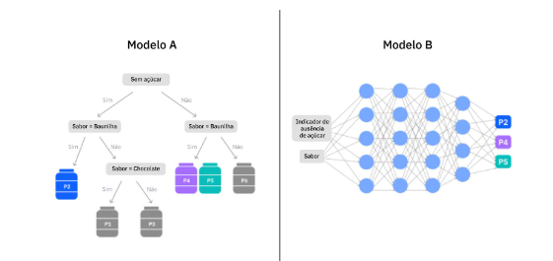
Fidelidade | Identidade de gênero | Proprietário do Negócio | Envenenamento | Preconceito | Cientista de Dados | Transparência | Robustez | O número do telefone de um aluno | Os homens são um grupo privilegiado. | A formação de um estudante | Anonimização do modelo | Privacidade diferencial |  | Robustez
Justiça | Etnia | Engenheiro de Operações de IA | Corrupção | Propensão | Engenheiro de Operações de IA | Privacidade | Justiça | O número do ID de um aluno | Os homens são um grupo desprivilegiado. | O CEP de um aluno | Minimização de dados | Redução referencial |  | Transparência
 |  |  |  |  |  | Justiça | Explicabilidade

